x ORDINE RICAMBI
Telaio | Modello | Ordine
KPJ12042 | RENEGADE | 3° stop | FANALE POST SX | catarinfrangente ant sx | tappo serbatoio

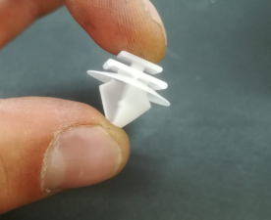
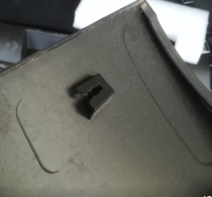
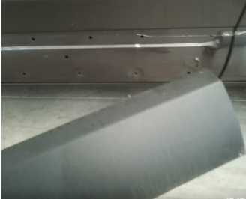
inoltre servono
3 loghi neri cofani Compass e 28 cromati
n. 5 montantini sx e n5 dx interno baule compass (completi di tappini)
n. 300 tappini fascioni compass

35 loghi cofano anteriore renegade e 10 baule posteriore

